Sheet1
类型 | 识别字段 | 模版一 | 模版二 | 模版三
诊所备案凭证 | 备案编号
药品经营许可证 | 许可证编码
营业执照 | 统一社会信用代码 | 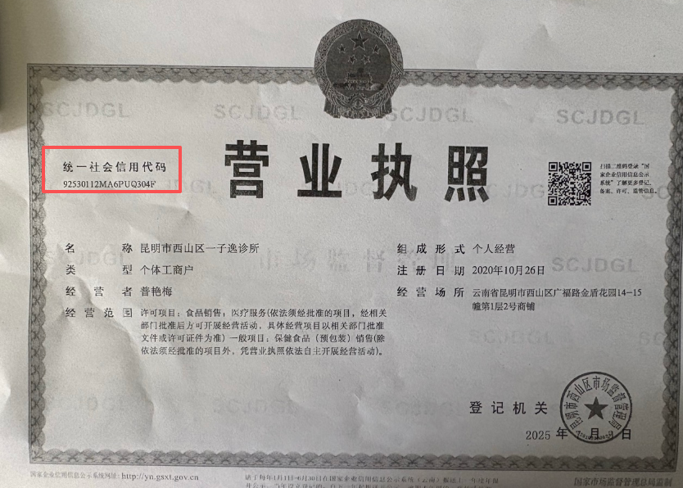
企查查 | 统一社会信用代码
天眼查 | 统一社会信用代码 | 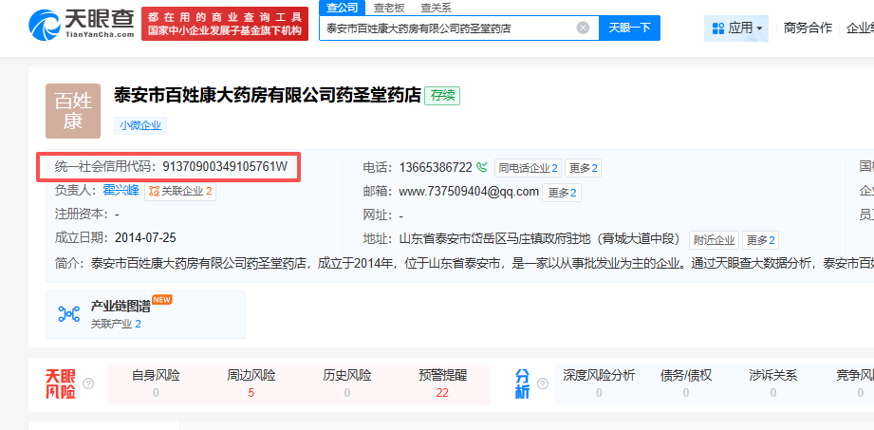
爱企查 | 统一社会信用代码 | 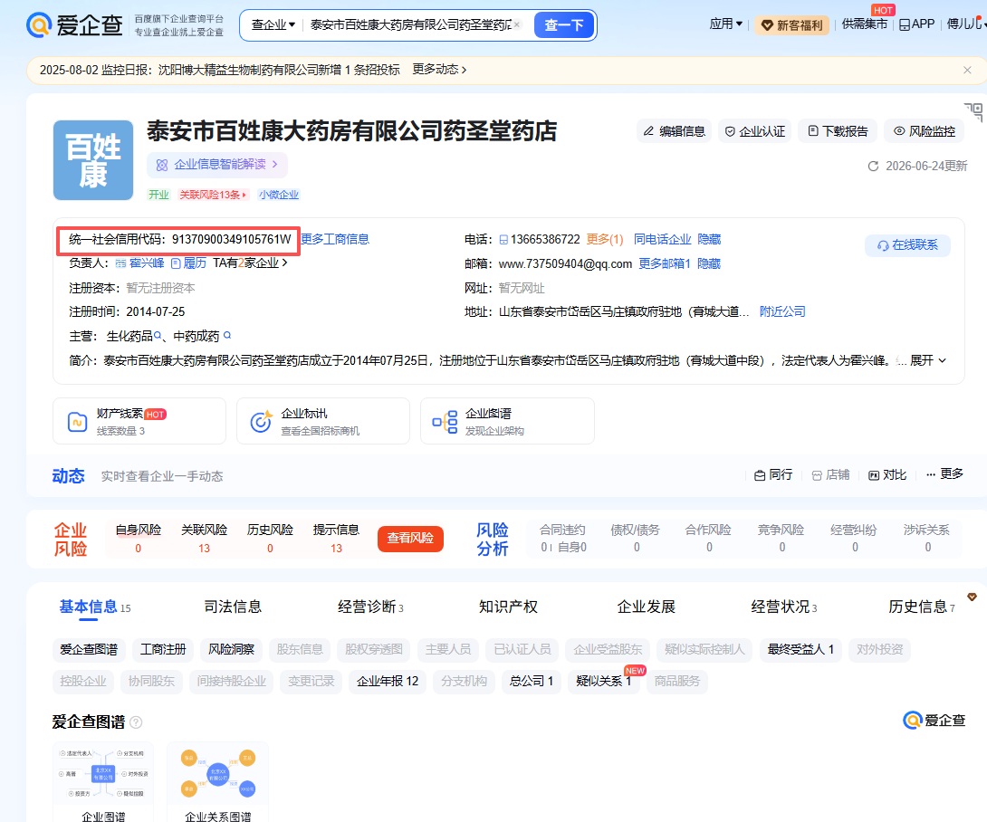
国家企业信用信息公示 | 统一社会信用代码 | 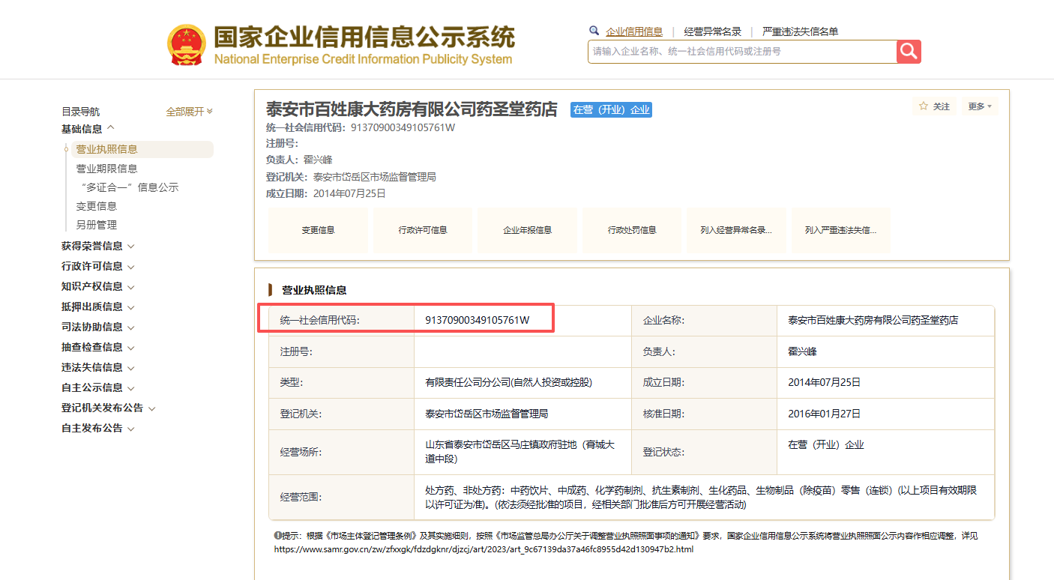
全国医疗机构查询 | 备案编号 |  | 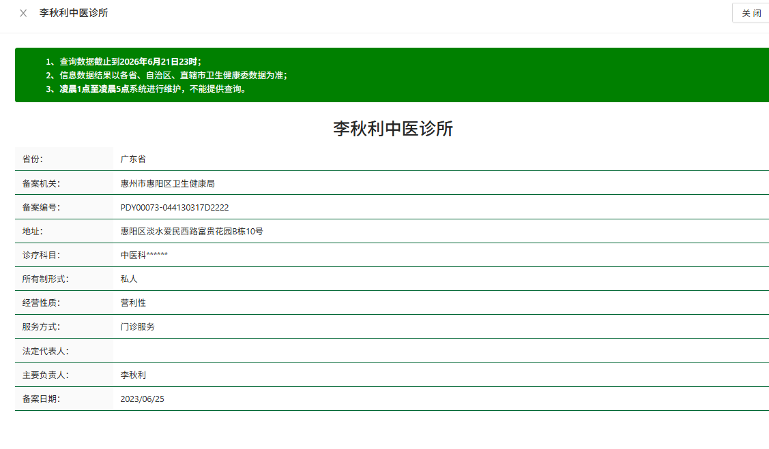
医疗机构执业许可证 | 登记号 | 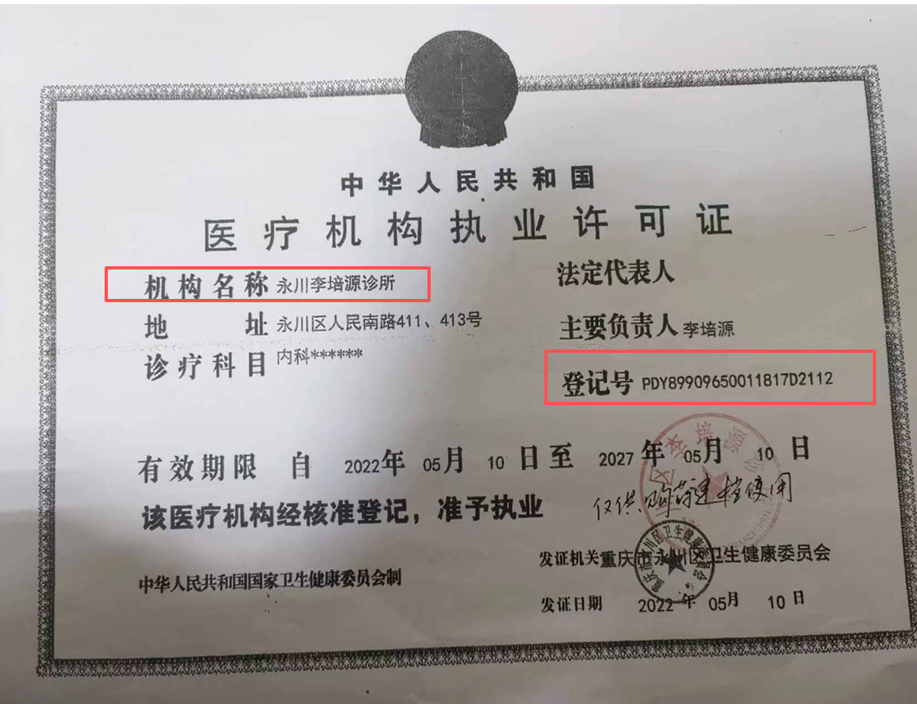 | 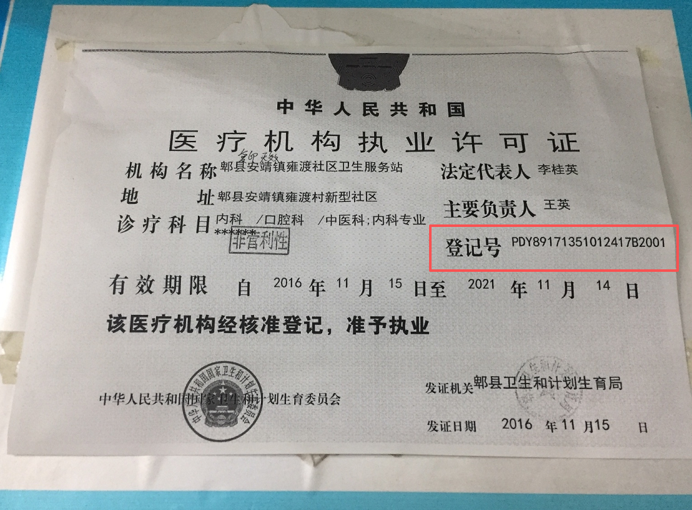 | 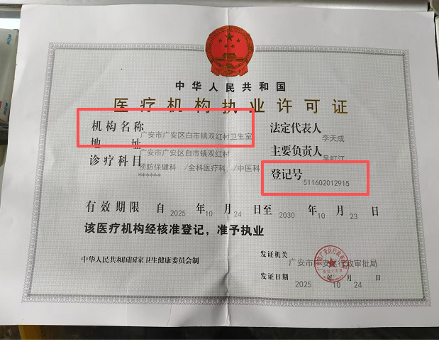
国家药品监督管理局 | 许可证编号 | 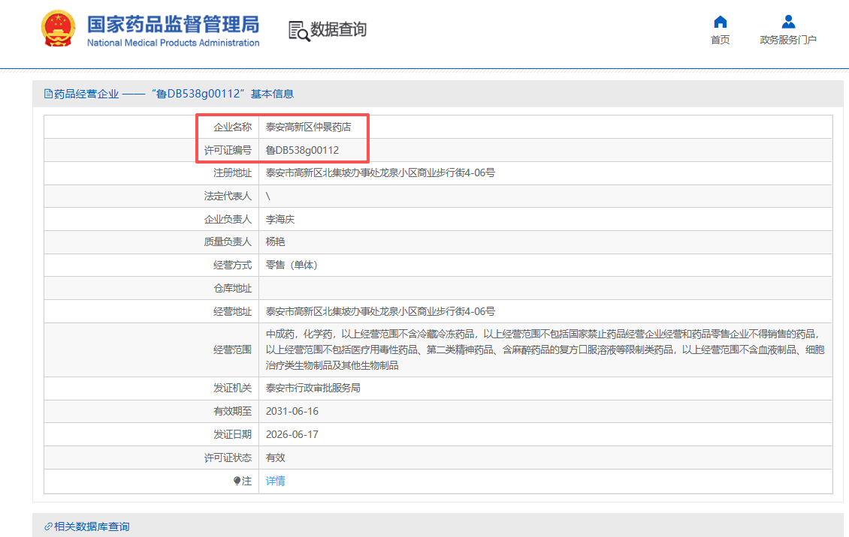 | 